Mælaborð
Olíusölutölur |  |  |  |  |  | sveitarfelag | Árneshreppur,Kaldrananeshreppur,Strandabyggð |  |  |  |  |  | sveitarfelag | Fjarðabyggð |  |  |  |  |  |  |  |  |  |  |  |  |  |  |  |  | Grænt bókhald |  |  |  |  |  |  |  |  |  |  | Afgangur grænt bókhald |  |  |  |  |  |  |  |  |  | Mannfjöldi

Sum of magn_tonn | Column Labels |  |  |  |  | Sum of magn_tonn | Column Labels |  |  |  |  |  | Sum of magn_tonn | Column Labels |  |  |  |  |  |  |  |  |  |  |  |  |  |  |  |  | Sveitarfélag | Fjarðabyggð |  |  |  |  |  |  |  |  |  | sveitarfelag | Fjarðabyggð
Row Labels | Flug | Samgöngur á landi | Skip og bátar | Önnur notkun | Grand Total | Row Labels | Samgöngur á landi | Skip og bátar | Önnur notkun | Grand Total |  |  | Row Labels | Bensín 95 oct. | Bensín ET | Gasolía | Gasolía lituð | Ljósaolía | MD-olía | SD skipaolía | Skipagasolía | Skipagasolía lituð | Svartolía kg E30 | Svartolía Kg E34 | Grand Total |  |  |  |  |  |  |  |  |  |  |  |  |  |  |  |  |  |  |  |  |  |  |  |  |  |  |  |  | Allt land | Árneshreppur,Kaldrananeshreppur,Strandabyggð
2010 | 127051.52057 | 263564.76369 | 248124.2507 | 46372.267959 | 685112.80292 | 2010 | 1017.52141 | 622.91245 | 331.01647 | 1971.45033 |  |  | 2,010 | 1,649 |  | 2,661 | 812 |  | 4,890 | 172 | 5,205 | 197 | 24,281 | 4,693 | 44,560 |  |  |  |  |  | Sum of magn_tonn | Column Labels |  |  |  |  |  |  |  |  |  | Sum of magn_tonn | Column Labels |  |  |  |  |  |  |  |  |  | 2010 | 317,630 | 19,955
2011 | 143933.49618 | 247878.73076 | 232624.04691 | 47457.620446 | 671893.8943 | 2011 | 995.12019 | 308.94859 | 350.052525 | 1654.121305 |  |  | 2,011 | 1,639 |  | 2,453 | 1,688 |  | 2,883 | 1,046 | 4,536 | 278 | 21,804 | 6,484 | 42,811 |  |  |  |  |  | Row Labels | Eldi sjávar- og ferskvatnslífvera | Fiskimjölsverksmiðjur | Framleiðsla og vinnsla málma | Grand Total |  |  |  |  |  |  | Row Labels | Landbúnaður | Grand Total |  |  |  |  |  |  |  |  | 2011 | 311,841 | 19,948
2012 | 147190.83018 | 248920.00389 | 231859.38796 | 47683.656037 | 675653.87808 | 2012 | 1033.73365 | 532.22758 | 424.949415 | 1990.910645 |  |  | 2,012 | 1,627 |  | 2,433 | 2,038 |  | 1,807 | 1,520 | 5,525 | 309 | 20,334 | 5,350 | 40,943 |  |  |  |  |  | 2010 |  | 6251.895 | 456.39965 | 6708.29465 |  |  |  |  |  |  | 2010 | 247.75858244 | 247.75858244 |  |  |  |  |  | Afgangur |  |  | 2012 | 313,182 | 20,040
2013 | 166605.03768 | 254323.8933 | 229316.79196 | 44396.500578 | 694642.22351 | 2013 | 1065.417515 | 426.774565 | 464.428015 | 1956.620095 |  |  | 2,013 | 1,662 |  | 2,598 | 2,284 |  | 2,478 | 1,908 | 4,902 | 254 | 15,786 | 4,764 | 36,635 |  |  |  |  |  | 2011 |  | 5088.945 | 446.695475 | 5535.640475 |  |  |  |  |  |  | 2011 | 247.75858244 | 247.75858244 |  |  |  |  |  | Ár | Afgangur grænt bókhald |  | 2013 | 315,810 | 20,136
2014 | 193570.96581 | 259625.73458 | 228471.98576 | 39561.469013 | 721230.15516 | 2014 | 1122.590325 | 297.16902 | 390.69282 | 1810.452165 |  |  | 2,014 | 1,621 |  | 2,636 | 2,701 |  | 1,826 | 350 | 11,056 | 142 | 13,126 | 275 | 33,733 |  |  |  |  |  | 2012 |  | 5606.645 | 825.860935 | 6432.505935 |  |  |  |  |  |  | 2012 | 247.75858244 | 247.75858244 |  |  |  |  |  | 2010 | -6,377 |  | 2014 | 319,718 | 20,242
2015 | 222767.04645 | 276301.99702 | 260440.35931 | 44019.263474 | 803528.66625 | 2015 | 1294.101715 | 177.905415 | 395.804105 | 1867.811235 |  |  | 2,015 | 1,598 |  | 2,658 | 2,597 |  | 1,259 | 4,685 | 18,205 | 97 | 6,811 | 104 | 38,013 |  |  |  |  |  | 2013 |  | 2385.01808 | 757.348735 | 3142.366815 |  |  |  |  |  |  | 2013 | 247.75858244 | 247.75858244 |  |  |  |  |  | 2011 | -5,186 |  | 2015 | 323,024 | 20,379
2016 | 302924.98916 | 304206.93407 | 241949.38481 | 45715.461677 | 894796.76972 | 2016 | 1317.9045 | 229.5883 | 488.7596 | 2036.2524 |  |  | 2,016 | 1,626 |  | 2,878 | 2,586 | 0 | 3,676 | 6,894 | 13,534 | 21 | 2,836 | 1,011 | 35,062 |  |  |  |  |  | 2014 |  | 483.23136 | 872.89329 | 1356.12465 |  |  |  |  |  |  | 2014 | 247.75858244 | 247.75858244 |  |  |  |  |  | 2012 | -6,008 |  | 2016 | 326,036 | 20,455
2017 | 378373.50399 | 319733.30966 | 249677.13094 | 46956.399474 | 994740.34406 | 2017 | 1367.171595 | 230.381505 | 424.07836 | 2021.63146 |  |  | 2,017 | 1,522 |  | 3,050 | 2,776 | 1 | 1,711 | 10,667 | 12,735 | 98 | 1,081 |  | 33,642 |  |  |  |  |  | 2015 |  | 2055.951955 | 484.09077 | 2540.042725 |  |  |  |  |  |  | 2015 | 247.75858244 | 247.75858244 |  |  |  |  |  | 2013 | -2,678 |  | 2017 | 332,507 | 20,673
2018 | 418714.20955 | 322696.93394 | 265010.81613 | 48645.26985 | 1055067.2295 | 2018 | 1332.17297 | 287.513025 | 291.509325 | 1911.19532 |  |  | 2,018 | 1,271 | 232 | 3,012 | 2,587 | 1 | 2,090 | 7,528 | 14,746 | 9 | 423 |  | 31,899 |  |  |  |  |  | 2016 |  | 2281.215 | 457.378275 | 2738.593275 |  |  |  |  |  |  | 2016 | 247.75858244 | 247.75858244 |  |  |  |  |  | 2014 | -965 |  | 2018 | 342,183 | 21,040
2019 | 313979.67282 | 319945.44715 | 241182.71579 | 45722.665669 | 920830.50143 | 2019 | 1286.138825 | 117.69363 | 331.115945 | 1734.9484 |  |  | 2,019 | 1,031 | 393 | 3,035 | 2,844 | 2 | 6,345 | 1,448 | 12,604 | 187 | 197 |  | 28,086 |  |  |  |  |  | 2017 | 136.434645 | 553.252765 | 432.57716 | 1122.26457 |  |  |  |  |  |  | 2017 | 247.75858244 | 247.75858244 |  |  |  |  |  | 2015 | -2,144 |  | 2019 | 349,468 | 21,199
2020 | 87990.404247 | 266183.80019 | 201668.05947 | 40184.491115 | 596026.75502 | 2020 | 1163.07079 | 136.982265 | 344.891935 | 1644.94499 |  |  | 2,020 | 943 | 318 | 3,087 | 2,660 | 2 | 7,668 | - | 14,607 | 19 |  |  | 29,304 |  |  |  |  |  | 2018 |  | 786.431505 | 440.825185 | 1227.25669 |  |  |  |  |  |  | 2018 | 247.75858244 | 247.75858244 |  |  |  |  |  | 2016 | -2,250 |  | 2020 | 354,042 | 21,238
Grand Total | 2503101.6766 | 3083381.5483 | 2630324.9297 | 496715.06529 | 8713523.2199 | Grand Total | 12994.943485 | 3368.096345 | 4237.298515 | 20600.338345 |  |  | Grand Total | 16,189 | 942 | 30,501 | 25,573 | 7 | 36,634 | 36,218 | 117,653 | 1,611 | 106,679 | 22,680 | 394,687 |  |  |  |  |  | 2019 | 42.24367 | 180.519825 | 912.81465821 | 1135.5781532 |  |  |  |  |  |  | 2019 | 247.75858244 | 247.75858244 |  |  |  |  |  | 2017 | -698
 |  |  |  |  |  |  |  |  |  |  |  |  |  |  |  |  |  |  |  |  |  |  |  |  |  |  |  |  |  |  | 2020 |  | 193.196635 | 2028.17294 | 2221.369575 |  |  |  |  |  |  | 2020 | 247.75858244 | 247.75858244 |  |  |  |  |  | 2018 | -936
Per höfuðtala |  |  |  |  |  | Per höfuðtala |  |  |  |  |  |  |  |  |  |  |  |  |  |  |  |  |  |  |  |  |  |  |  |  | Grand Total | 178.678315 | 25866.302125 | 8115.0570732 | 34160.037513 |  |  |  |  |  |  | Grand Total | 2725.3444069 | 2725.3444069 |  |  |  |  |  | 2019 | -804
Sum of Magn [Tonn] | Column Labels |  |  |  |  | Sum of Magn [Tonn] | Column Labels |  |  |  |  |  |  |  |  |  |  |  |  |  |  |  |  |  |  |  |  |  |  |  |  |  |  |  |  |  |  |  |  |  |  |  |  |  |  |  |  |  |  | 2020 | -1,876
Row Labels | Flug - allt land | Samgöngur á landi - allt land | Skip og bátar - allt land | Önnur notkun - allt land | Grand Total | Row Labels | Flug | Samgöngur á landi | Skip og bátar | Önnur notkun | Grand Total |  |  |  |  |  |  |  |  |  |  |  |  |  |  |  |  |  |  |  | Sum of magn_tonn | Column Labels |  |  |  |  |  |  |  |  |  | Metin notkun [tonn]
2010 |  | 0.83 |  |  |  | 2010 |  | 0.10 |  |  |  |  | Sum of Magn [Tonn] | Column Labels |  |  |  |  |  |  |  |  |  |  |  |  |  |  |  |  | Ár | Efnaiðnaður | Eldi sjávar- og ferskvatnslífvera | Fiskimjölsverksmiðjur | Framleiðsla og vinnsla málma | Malbikunarstöðvar | Matvæla og drykkjarvöruiðnaður utan fiskimjölsiðnaðar | Steinefnaiðnaður | Úrgangur og efnamóttaka | Þauleldi | Grand Total | Ár | Landbúnaður | Byggingariðnaður | Húshitun/Raforkuframleiðsla | Flugvallarstarfsemi | Grand total | Grænt bókhald + metið | Önnur notkun
2011 |  | 0.79 |  |  |  | 2011 |  | 0.08 |  |  |  |  | Ár | Bensín 95 oct. | Bensín 98 oct. | Bensín ET | Bensín V-power | Flugbensín | Flugsteinolía | Gasolía | Gasolía lituð | Ljósaolía | MD-olía | SD skipaolía | Skipagasolía | Skipagasolía lituð | Svartolía kg E30 | Svartolía Kg E32 | Svartolía Kg E34 | Grand Total | 2010 | - | - | 6,252 | 456 | - | - | - | - | - | 6,708 | 2010 | 248 | - | - | - | 248 | 6,956 | -6,625
2012 |  | 0.79 |  |  |  | 2012 |  | 0.10 |  |  |  |  | 2010 | 1,649 | - | - | - | - | - | 2,661 | 812 | - | 4,890 | 172 | 5,205 | 197 | 24,281 | - | 4,693 | 44,560 | 2011 | - | - | 5,089 | 447 | - | - | - | - | - | 5,536 | 2011 | 248 | - | - | - | 248 | 5,783 | -5,433
2013 |  | 0.81 |  |  |  | 2013 |  | 0.10 |  |  |  |  | 2011 | 1,639 | - | - | - | - | - | 2,453 | 1,688 | - | 2,883 | 1,046 | 4,536 | 278 | 21,804 | - | 6,484 | 42,811 | 2012 | - | - | 5,607 | 826 | - | - | - | - | - | 6,433 | 2012 | 248 | - | - | - | 248 | 6,680 | -6,255
2014 |  | 0.81 |  |  |  | 2014 |  | 0.09 |  |  |  |  | 2012 | 1,627 | - | - | - | - | - | 2,433 | 2,038 | - | 1,807 | 1,520 | 5,525 | 309 | 20,334 | - | 5,350 | 40,943 | 2013 | - | - | 2,385 | 757 | - | - | - | - | - | 3,142 | 2013 | 248 | - | - | - | 248 | 3,390 | -2,926
2015 |  | 0.86 |  |  |  | 2015 |  | 0.09 |  |  |  |  | 2013 | 1,662 | - | - | - | - | - | 2,598 | 2,284 | - | 2,478 | 1,908 | 4,902 | 254 | 15,786 | - | 4,764 | 36,635 | 2014 | - | - | 483 | 873 | - | - | - | - | - | 1,356 | 2014 | 248 | - | - | - | 248 | 1,604 | -1,213
2016 |  | 0.93 |  |  |  | 2016 |  | 0.10 |  |  |  |  | 2014 | 1,621 | - | - | - | - | - | 2,636 | 2,701 | - | 1,826 | 350 | 11,056 | 142 | 13,126 | - | 275 | 33,733 | 2015 | - | - | 2,056 | 484 | - | - | - | - | - | 2,540 | 2015 | 248 | - | - | - | 248 | 2,788 | -2,392
2017 |  | 0.96 |  |  |  | 2017 |  | 0.10 |  |  |  |  | 2015 | 1,598 | - | - | - | - | - | 2,658 | 2,597 | - | 1,259 | 4,685 | 18,205 | 97 | 6,811 | - | 104 | 38,013 | 2016 | - | - | 2,281 | 457 | - | - | - | - | - | 2,739 | 2016 | 248 | - | - | - | 248 | 2,986 | -2,498
2018 |  | 0.94 |  |  |  | 2018 |  | 0.09 |  |  |  |  | 2016 | 1,626 | - | - | - | - | - | 2,878 | 2,586 | 0 | 3,676 | 6,894 | 13,534 | 21 | 2,836 | - | 1,011 | 35,062 | 2017 | - | 136 | 553 | 433 | - | - | - | - | - | 1,122 | 2017 | 248 | - | - | - | 248 | 1,370 | -946
2019 |  | 0.92 |  |  |  | 2019 |  | 0.08 |  |  |  |  | 2017 | 1,522 | - | - | - | - | - | 3,050 | 2,776 | 1 | 1,711 | 10,667 | 12,735 | 98 | 1,081 | - | - | 33,642 | 2018 | - | - | 786 | 441 | - | - | - | - | - | 1,227 | 2018 | 248 | - | - | - | 248 | 1,475 | -1,184
2020 |  | 0.75 |  |  |  | 2020 |  | 0.08 |  |  |  |  | 2018 | 1,271 | - | 232 | - | - | - | 3,012 | 2,587 | 1 | 2,090 | 7,528 | 14,746 | 9 | 423 | - | - | 31,899 | 2019 | - | 42 | 181 | 913 | - | - | - | - | - | 1,136 | 2019 | 248 | - | - | - | 248 | 1,383 | -1,052
 |  |  |  |  |  |  |  |  |  |  |  |  | 2019 | 1,031 | - | 393 | - | - | - | 3,035 | 2,844 | 2 | 6,345 | 1,448 | 12,604 | 187 | 197 | - | - | 28,086 | 2020 | - | - | 193 | 2,028 | - | - | - | - | - | 2,221 | 2020 | 248 | - | - | - | 248 | 2,469 | -2,124
 |  |  |  |  |  |  |  |  |  |  |  |  | 2020 | 943 | - | 318 | - | - | - | 3,087 | 2,660 | 2 | 7,668 | - | 14,607 | 19 | - | - | - | 29,304
Sum of Magn [Tonn] | Column Labels |  |  |  |  | Sum of Magn [Tonn] | Column Labels
Row Labels | Flug - allt land | Samgöngur á landi - allt land | Skip og bátar - allt land | Önnur notkun - allt land | Grand Total | Ár | Flug | Samgöngur á landi | Skip og bátar | Önnur notkun | Grand Total
2010 | 127,052 | 263,565 | 248,124 | 46,372 | 685,113 | 2010 | - | 1,018 | 623 | 331 | 1,971 | 2 | Sum of Magn [Tonn] | Column Labels
2011 | 143,933 | 247,879 | 232,624 | 47,458 | 671,894 | 2011 | - | 995 | 309 | 350 | 1,654 | 3 | Ár | Bensín | Flugeldsneyti | Gasolía | Ljósaolía | Svartolía | Grand Total
2012 | 147,191 | 248,920 | 231,859 | 47,684 | 675,654 | 2012 | - | 1,034 | 532 | 425 | 1,991 | 4 | 2010 | 1,649 | - | 13,765 | - | 29,146 | 44,560 |  |  |  |  |  |  | -6,733
2013 | 166,605 | 254,324 | 229,317 | 44,397 | 694,642 | 2013 | - | 1,065 | 427 | 464 | 1,957 | 5 | 2011 | 1,639 | - | 11,838 | - | 29,335 | 42,811 |  |  |  |  |  |  | -6,427
2014 | 193,571 | 259,626 | 228,472 | 39,561 | 721,230 | 2014 | - | 1,123 | 297 | 391 | 1,810 | 6 | 2012 | 1,627 | - | 12,112 | - | 27,204 | 40,943 |  |  |  |  |  |  | -7,220
2015 | 222,767 | 276,302 | 260,440 | 44,019 | 803,529 | 2015 | - | 1,294 | 178 | 396 | 1,868 | 7 | 2013 | 1,662 | - | 12,516 | - | 22,457 | 36,635 |  |  |  |  |  |  | -4,204
2016 | 302,925 | 304,207 | 241,949 | 45,715 | 894,797 | 2016 | - | 1,318 | 230 | 489 | 2,036 | 8 | 2014 | 1,621 | - | 18,361 | - | 13,750 | 33,733 |  |  |  |  |  |  | -2,793
2017 | 378,374 | 319,733 | 249,677 | 46,956 | 994,740 | 2017 | - | 1,367 | 230 | 424 | 2,022 | 9 | 2015 | 1,598 | - | 24,815 | - | 11,600 | 38,013 |  |  |  |  |  |  | -4,257
2018 | 418,714 | 322,697 | 265,011 | 48,645 | 1,055,067 | 2018 | - | 1,332 | 288 | 292 | 1,911 | 10 | 2016 | 1,626 | - | 22,695 | 0 | 10,741 | 35,062 |  |  |  |  |  |  | -4,378
2019 | 313,980 | 319,945 | 241,183 | 45,723 | 920,831 | 2019 | - | 1,286 | 118 | 331 | 1,735 | 11 | 2017 | 1,522 | - | 20,371 | 1 | 11,748 | 33,642 |  |  |  |  |  |  | -2,905
2020 | 87,990 | 266,184 | 201,668 | 40,184 | 596,027 | 2020 | - | 1,163 | 137 | 345 | 1,645 | 12 | 2018 | 1,503 | - | 22,444 | 1 | 7,951 | 31,899 |  |  |  |  |  |  | -3,082
Flug
Samgöngur á landi
 |  |  |  |  |  |  |  |  |  |  |  |  | 2019 | 1,424 | - | 25,015 | 2 | 1,645 | 28,086 |  |  |  |  |  |  | -2,694
 |  |  |  |  |  |  |  |  |  |  |  |  | 2020 | 1,261 | - | 28,041 | 2 | - | 29,304 |  |  |  |  |  |  | -2,508
Samgöngur á landi per íbúa
Olíutegundir
Tegundir svartolíu

Grænt bókhald vs olíusölutölur

Grænt bókhald brotið niður

Skip og bátar
Ýmiss iðnaður
Tegundir gasolía

Olíutegundir

Total
Mannfjöldi

Grænt bókhald + metið

Tegundir gasolía
Grænt bókhald + metið vs olíusölutölur

Notkunarflokkar

Landbúnaður
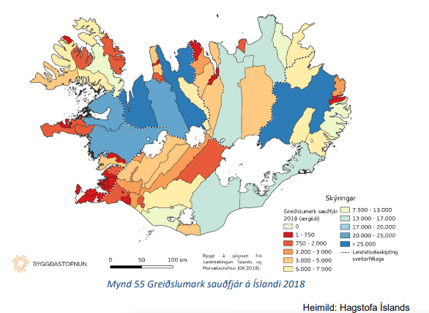
 | Hlutfall | Magn | Eining | Sauðfé alls | Nautgripir alls | Mjólkurtonn | Leiðrétt sveitarfélög | Sauðfjé (ærgildi) | Mjólkurlítrar | Mjólkurtonn | Olíunotkun
Landið allt | 100% | 15.1 | kt | 432,023 | 81,385 | 156,980 | Akraneskaupstaður,Hvalfjarðarsveit,Kjósarhreppur | 3,000 | 27,000 | 28 | 200
Suðurland | 32% | 4.8 | kt | 66,590 | 30,825 | 59,457 | Akureyrarbær,Eyjafjarðarsveit,Hörgársveit,Svalbarðsstrandarhreppur,Grýtubakkahreppur | 12,700 | 237,000 | 245 | 1,470
Norðurland eystra | 17% | 2.6 | kt | 71,936 | 18,232 | 35,167 | Árneshreppur,Kaldrananeshreppur,Strandabyggð | 12,800 | - | - | 265
Norðurland vestra | 16% | 2.4 | kt | 106,759 | 13,589 | 26,211 | Ásahreppur,Rangárþing ytra | 7,400 | 60,000 | 62 | 459
Vesturland | 12% | 1.8 | kt | 72,211 | 10,283 | 19,834 | Bláskógabyggð,Grímsnes- og Grafningshreppur,Hrunamannahreppur,Skeiða- og Gnúpverjahreppur | 7,000 | 146,000 | 151 | 889
Austurland | 9% | 1.4 | kt | 70,131 | 4,856 | 9,367 | Bolungarvíkurkaupstaður | 350 | 2,500 | 3 | 20
Vestfirðir | 8% | 1.2 | kt | 41,710 | 2,276 | 4,390 | Borgarbyggð,Skorradalshreppur | 22,850 | 113,500 | 117 | 1,051
Höfuðborgarsvæðið og suðurnes | 6% | 0.9 | kt | 2,686 | 1,324 | 2,554 | Dalabyggð | 17,000 | 19,000 | 20 | 448
 |  |  |  |  |  |  | Dalvíkurbyggð | 2,500 | 54,000 | 56 | 327
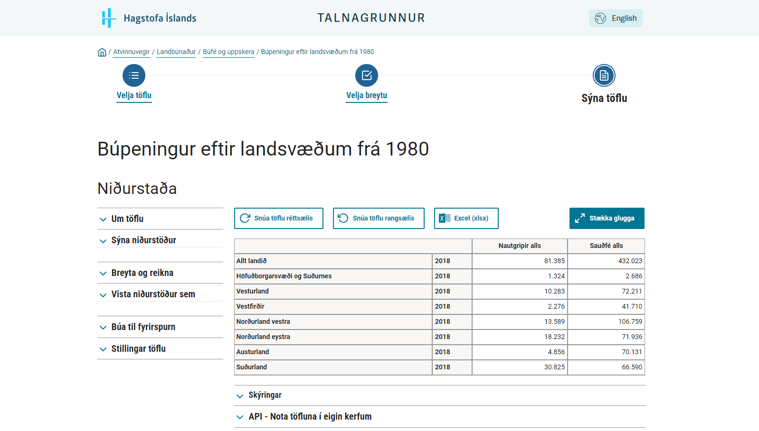
 |  |  |  |  |  |  | Eyja- og Miklaholtshreppur,Sveitarfélagið Stykkishólmur | 2,800 | 13,000 | 13 | 124
 |  |  |  |  |  |  | Fjallabyggð | 350 | - | - | 7
 |  |  |  |  |  |  | Fjarðabyggð | 10,500 | 6,000 | 6 | 248
 |  |  |  |  |  |  | Fljótsdalshreppur,Múlaþing | 40,850 | 50,500 | 52 | 1,102
 |  |  |  |  |  |  | Flóahreppur,Sveitarfélagið Árborg | 4,000 | 116,000 | 120 | 674
 |  |  |  |  |  |  | Garðabær,Hafnarfjarðarkaupstaður,Kópavogsbær,Reykjavíkurborg,Seltjarnarnesbær | 1,750 | 2,500 | 3 | 49
 |  |  |  |  |  |  | Grindavíkurbær | 350 | - | - | 7
 |  |  |  |  |  |  | Grundarfjarðarbær | 350 | 2,500 | 3 | 20
 |  |  |  |  |  |  | Húnabyggð | 27,900 | 47,500 | 49 | 819
 |  |  |  |  |  |  | Húnaþing vestra | 22,500 | 33,000 | 34 | 634
 |  |  |  |  |  |  | Hveragerðisbær,Sveitarfélagið Ölfus | 1,800 | 2,500 | 3 | 50
 |  |  |  |  |  |  | Ísafjarðarbær | 6,500 | 16,000 | 17 | 216
 |  |  |  |  |  |  | Langanesbyggð | 17,000 | - | - | 352
 |  |  |  |  |  |  | Mosfellsbær | 350 | 2,500 | 3 | 20
 |  |  |  |  |  |  | Mýrdalshreppur | 4,000 | 16,000 | 17 | 164
 |  |  |  |  |  |  | Norðurþing,Tjörneshreppur | 15,500 | 8,500 | 9 | 364
 |  |  |  |  |  |  | Rangárþing eystra | 10,500 | 130,000 | 135 | 879
 |  |  |  |  |  |  | Reykhólahreppur | 6,500 | 6,000 | 6 | 165
 |  |  |  |  |  |  | Reykjanesbær | - | - | - | -
 |  |  |  |  |  |  | Skaftárhreppur | 15,000 | 25,500 | 26 | 440
 |  |  |  |  |  |  | Skagafjörður | 31,500 | 150,500 | 156 | 1,418
 |  |  |  |  |  |  | Snæfellsbær | 1,400 | 10,500 | 11 | 82
 |  |  |  |  |  |  | Suðurnesjabær | 350 | - | - | 7
 |  |  |  |  |  |  | Súðavíkurhreppur | 1,400 | 500 | 1 | 32
 |  |  |  |  |  |  | Sveitarfélagið Hornafjörður | 15,000 | 25,500 | 26 | 440
 |  |  |  |  |  |  | Sveitarfélagið Skagaströnd | 350 | - | - | 7
 |  |  |  |  |  |  | Sveitarfélagið Vogar | 350 | - | - | 7
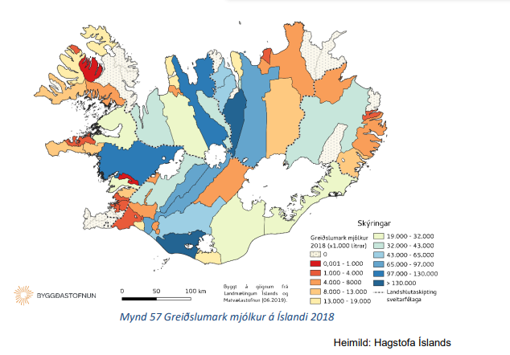
 |  |  |  |  |  |  | Þingeyjarsveit | 15,000 | 81,000 | 84 | 723
 |  |  |  |  |  |  | Vestmannaeyjabær | - | - | - | -
 |  |  |  |  |  |  | Vesturbyggð | 4,000 | 10,500 | 11 | 136
 |  |  |  |  |  |  | Vopnafjarðarhreppur | 6,500 | 6,000 | 6 | 165
 |  |  |  |  |  |  | Total | 365,000 | 1,482,000 | 1,534 | 15,100

